Auswerten
Kosten Ergänzungsleistungen (Millionen Franken) Kanton St.Gallen, 2012-2021

Der Bezug von Ergänzungsleis-tungen ist für Personen möglich, die eine Alters-, Hinterlassenen- oder IV-Rente beziehen.

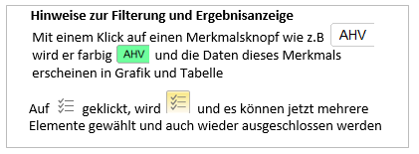

 | 1 Ordentliche EL | 3 EL-KK | 6 EL-IPV
 | Total | Total | Total
2012 | 253.9 | 20.3 | 81.2
2013 | 249.6 | 21.7 | 85.1
2014 | 251.7 | 22.7 | 88.8
2015 | 254.3 | 25.2 | 94.1
2016 | 263.5 | 24.6 | 98.4
2017 | 272.5 | 25.7 | 103.8
2018 | 285.3 | 27.8 | 109.4
2019 | 292 | 30.8 | 114.7
2020 | 302.5 | 29.5 | 116.7
2021 | 303.9 | 29.8 | 114.4

